Use_Case
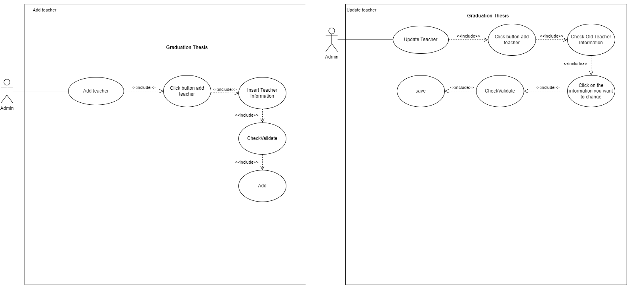
6.3.2 Màn hình sửa thông tin giáo viên
6.3.3 Màn hình thêm thông tin giáo viên

Class_Diagram
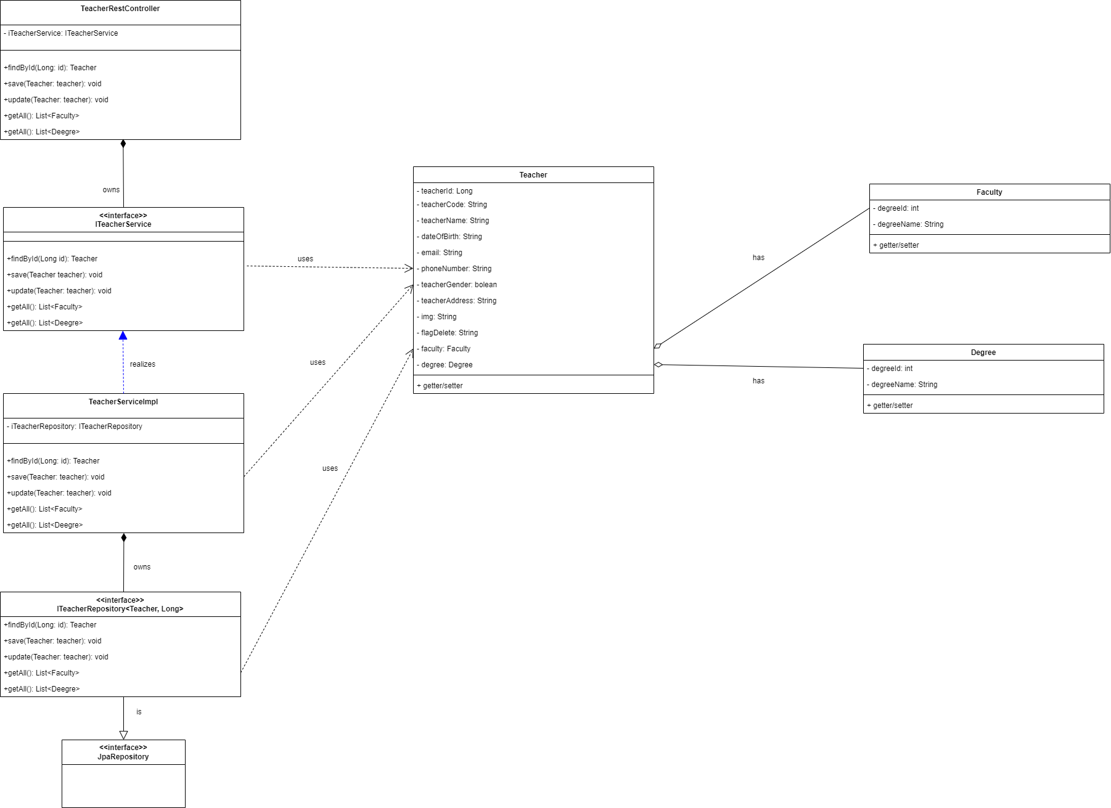
6.3.2 Màn hình sửa thông tin giáo viên
6.3.3 Màn hình thêm thông tin giáo viên

Sequence_Diagram
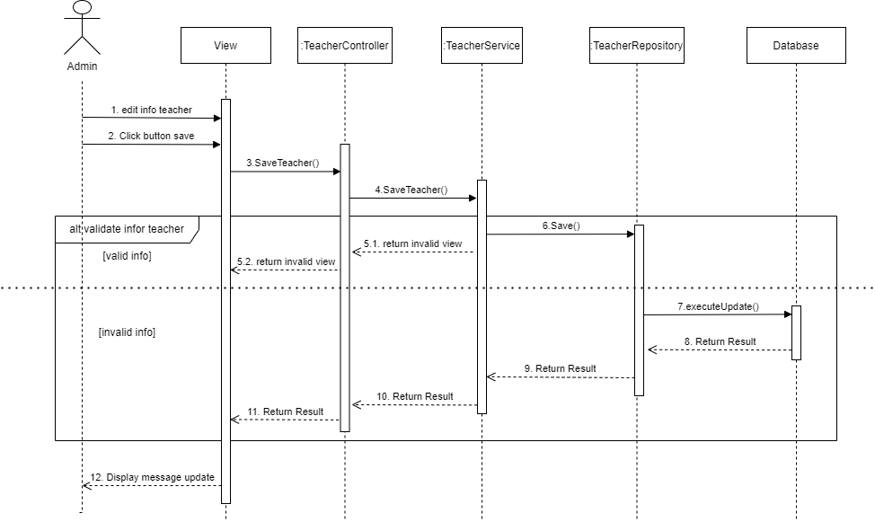
6.3.2 Màn hình thêm thông tin giáo viên
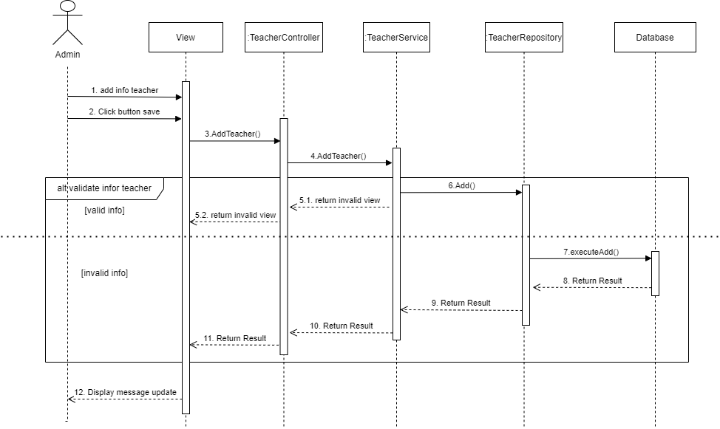

6.3.3 Màn hình sửa thông tin giáo viên

